1 計算シートの使い方
使い方
堆肥に含まれる肥料成分計算シート
 |  |  |  |  | 令和４（2022）年７月５日
 |  |  |  |  | 栃木県畜産酪農研究センター
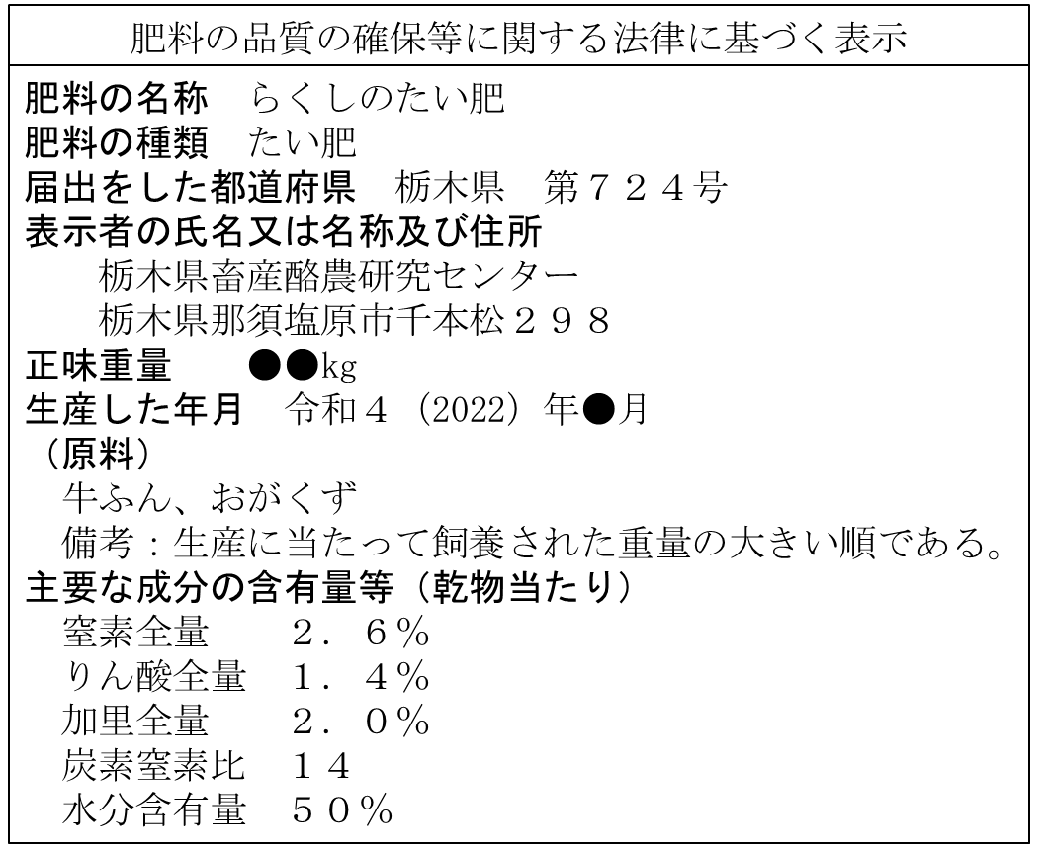
１ 堆肥の成分表から、下の赤枠に転記してください。
※成分表記が現物の場合は窒素全量・りん酸全量・加里全量を入力 （窒素全量1.3％の場合は「1.3」と入力）

※成分表記が乾物の場合は水分含有量も併せて入力（水分50％の場合は「50」と入力）

 | 窒素全量(%) | りん酸全量(%) | 加里全量(%) | 水分含有量（%）
 | 2.6 | 1.4 | 2.0 | 50.0

現物当たりの表示では、堆肥の成分値（％）を入力して下さい。
※水分含有量の記載されている、乾物当たりの表示の場合は、水分含有量の枠に水分を入力して下さい。
堆肥１トン中に含まれる量が下の枠に表示されます。
 | 窒素全量(kg) | りん酸全量(kg) | 加里全量(kg)
 | 13.0 | 7.0 | 10.0

２ 使う堆肥の種類により肥効率が異なるため、下の赤枠内から用いる堆肥を選んでく ださい。

 | 使う堆肥 | 牛ふんオガクズ堆肥

 | 窒素全量（%） | りん酸全量（%） | 加里全量（%）
 | 10% | 50% | 90%

使う堆肥を選択してください。
・牛ふん堆肥 ・牛ふんオガクズ堆肥 ・牛ふんもみがら堆肥 ・牛ふん稲わら堆肥
・豚ぷん堆肥 ・豚ぷんオガクズ堆肥 ・豚ぷんもみがら堆肥
・鶏ふん堆肥 ・鶏ふんオガクズ堆肥
３ 堆肥１トン施用すると、化成肥料と同等の効果が期待できる量（化成肥料相当量）
 | 窒素全量（kg） | りん酸全量（kg） | 加里全量（kg）
 | 1.3 | 3.5 | 9.0
※堆肥による窒素成分の化学肥料代替率は30％を限度としてください。

堆肥１トン施用した場合の化成肥料相当量（ｋｇ）が表示されます。

堆肥１トンってどのくらいの量なの？？

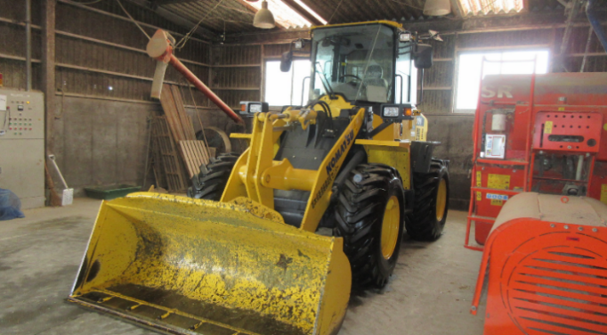

当センターの堆肥は１m³当たり約500kgなので、堆肥１トンは約２m³になります。
右の写真のローダーは、当センターで所有しており、このバケット１杯が1.3m³のため、堆肥650kg相当です。

（株）小松製作所 ホイルローダーWA100-8

２ 計算シート
堆肥に含まれる肥料成分計算シート
 |  |  |  |  | 令和４（2022）年７月５日
 |  |  |  |  | 栃木県畜産酪農研究センター

１ 堆肥の成分表から、下の赤枠に転記してください。
※成分表記が現物の場合は窒素全量・りん酸全量・加里全量を入力 （窒素全量1.3％の場合は「1.3」と入力）

※成分表記が乾物の場合は水分含有量も併せて入力（水分50％の場合は「50」と入力）

 | 窒素全量(%) | りん酸全量(%) | 加里全量(%) | 水分含有量（%）
 | 2.0 | 1.5 | 2.5

堆肥１トン中に含まれる量が下の枠に表示されます。
 | 窒素全量(kg) | りん酸全量(kg) | 加里全量(kg)
 | 20.0 | 15.0 | 25.0

２ 使う堆肥の種類により肥効率が異なるため、下の赤枠内から用いる堆肥を選んでく ださい。

 | 使う堆肥 | 牛ふんオガクズ堆肥

 | 窒素全量 | りん酸全量 | 加里全量
 | 10% | 50% | 90%

３ 堆肥１トン施用すると、化成肥料と同等の効果が期待できる量（化成肥料相当量）
 | 窒素全量（kg） | りん酸全量（kg） | 加里全量（kg）
 | 2.0 | 7.5 | 22.5
※堆肥による窒素成分の化学肥料代替率は30％を限度としてください。

堆肥１トンってどのくらいの量なの？？

当センターの堆肥は１m³当たり約500kgです。従って、堆肥１トンは約m³になります。
右の写真のローダーは、当センターで所有しており、このバケット１杯が1.3m³のため、堆肥650kg相当です。

（株）小松製作所 ホイルローダーWA100-8

